간단 설명서
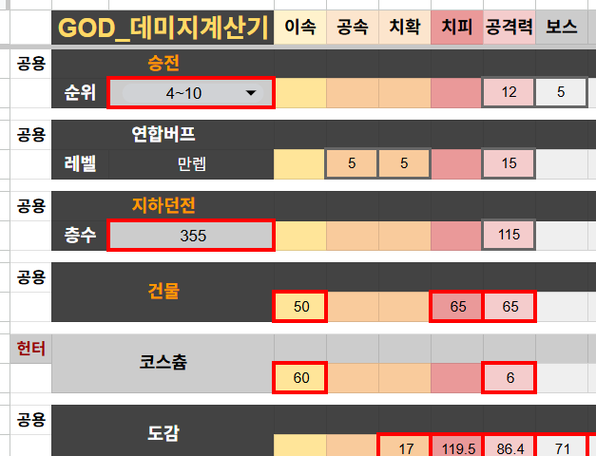
빨간 칸에만 입력하세요
개인적으로 쓰던거 편의성 살짝 추가한 간이 계산기라 편의성 구린점 양해 바랍니다 ㅜㅠ

